1
 |  |  |  |  |  |  |  |  |  | 大货好了发给晨江

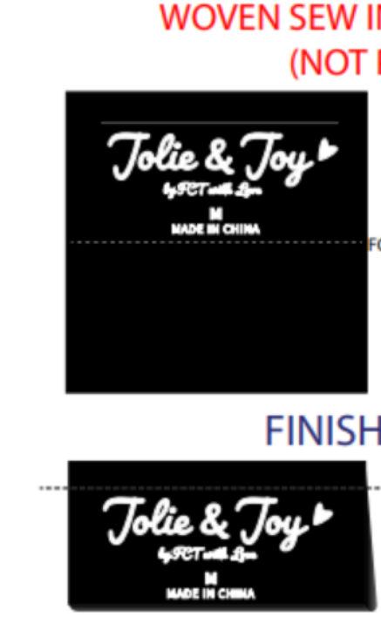
订单号 | Description 产品描述 | Unit 单位 | GOOD SIZE&QTY 产品尺寸&数量 |  |  |  |  |  | QTY 数量
女式上衣 | J6M6302C | 件 | 衣架 | S | M | L | XL |  | QTY

16859 | BRIGHT WHITE白色 |  | 无 | 200 | 400 | 400 | 200 |  | 1,200
 | BLACK BEAUTY黑色 |  |  | 200 | 400 | 400 | 200 |  | 1,200 |  | 版号：L4091R
 |  |  |  |  |  |  |  | 合计 | 2400
备注:
款号 | J6M6302C | PO | 16859 |  | 主唛 | JOLIE & JOY # 047 BLACK

面料95%涤%弹力ITY 水晶麻，150净，215gsm 素色31.5、kg 配色暗扣带0.15一对

所有辅料要环保
 | 商店：BCF
 | 无衣架， 无测试。
 | CS客人查货，价格牌客供
交期：2024/5.15出厂
1.照工艺指示单进行大货生产。
2.有问题及时反馈。

